REAL
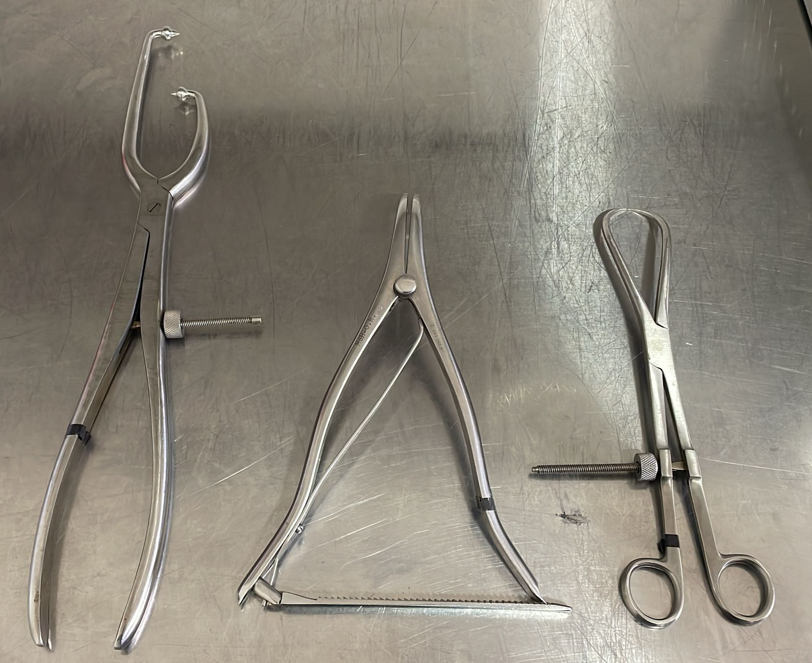
CODIGO | LOTE | DESCRIPCION | CANT
102.275 | 210733721 | TORNILLO CORTICAL PELVICO 3.5*75mm ACERO | 2
102.280 | 190805841 | TORNILLO CORTICAL PELVICO 3.5*80mm ACERO | 0
102.285 | 190805842 | TORNILLO CORTICAL PELVICO 3.5*85mm ACERO | 2
102.290 | 190805843 | TORNILLO CORTICAL PELVICO 3.5*90mm ACERO | 1
102.2100 | 190805843 | TORNILLO CORTICAL PELVICO 3.5*100mm ACERO | 2
102.2105 | 190805845 | TORNILLO CORTICAL PELVICO 3.5*105mm ACERO | 3
102.2110 | 190805846 | TORNILLO CORTICAL PELVICO 3.5*110mm ACERO | 1
102.2115 | 190805847 | TORNILLO CORTICAL PELVICO 3.5*115mm ACERO | 1
102.2120 | 190805851 | TORNILLO CORTICAL PELVICO 3.5*120mm ACERO | 1
102.2125 | 190805853 | TORNILLO CORTICAL PELVICO 3.5*125mm ACERO | 1
102.2135 | 190805855 | TORNILLO CORTICAL PELVICO 3.5*135mm ACERO | 1
102.2140 | 190805857 | TORNILLO CORTICAL PELVICO 3.5*140mm ACERO | 1
102.2145 | 210733721 | TORNILLO CORTICAL PELVICO 3.5*145mm ACERO | 1
102.2150 | 190805841 | TORNILLO CORTICAL PELVICO 3.5*150mm ACERO | 1
 |  |  | 18

 |  | INSTRUMENTAL DR. FRANCO
 | CANTIDAD | DESCRIPCION
 | 1 | PINZA DE REDUCCION PELVICA ASIMETRICA CABEZA ESFERICAS PUNTIAGUDA
 | 1 | PINZA DE REDUCCION DE PUNTA CON ARANDELA
 | 1 | PINZA DE DISTRACCION PELVICA
 | 3 | BROCAS LARGAS 2.7X50mm ( 2 PLOMAS Y 1 DORADA )

